八音盒奖励配置
幸运值活动
幸运值活动开启时间：
2017.8.12 18:00:00 - 2020.12.31 17:59:59
幸运值上限为 700
单次抽取可获得幸运值 1 点
是否开启保底只中背包内没有道具（0不开启，1开启）

反馈修改内容请产品大大更换底板颜色并标红加粗字体，感谢
八音盒奖励配置
开始时间 | 2019-01-26 |  | 18:00:00
结束时间 | 2019-02-09 |  | 17:59:59
男名称 | 男ID | 女名称 | 女ID | 数量单位 | 出现概率 | 奖励期望 （每天限量） | 是否计入公告 | 是否广播 | 标识 | 备注 | 奖励图标
飘雪圣诞双飞翼 | 40110047 |  | 41110047 | 永久 | 0.010% |  | 1 | 1 | 珍品 | 双飞 | 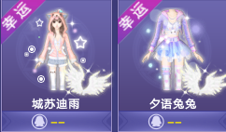 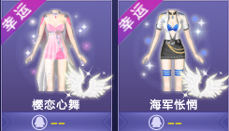 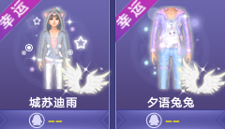 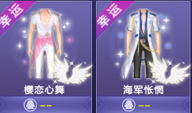
糯米布丁 | 2044091 |  | 2044091 | 永久 | 0.010% |  | 1 | 1 | 珍品 | 坐骑
星辰幻翼 | 4011609 |  | 4111621 | 永久 | 0.020% |  | 1 | 1 | 珍品 | 1800
霹雳浮云 | 4011495 |  | 4111498 | 永久 | 0.010% |  | 1 | 1 | 珍品 | 浮云
樱恋心舞 | 1043364 |  | 1144613 | 永久 | 0.010% |  | 1 | 1 | 珍品 | 非卖服装
海军怅惘 | 1043365 |  | 1144614 | 永久 | 0.020% |  | 1 | 1 | 珍品 | 非卖服装
城苏迪雨 | 1043639 |  | 1144862 | 永久 | 0.020% |  | 1 | 1 | 珍品 | 非卖服装
夕语兔兔 | 1043640 |  | 1144863 | 永久 | 0.020% |  | 1 | 1 | 珍品 | 非卖服装
飞行印章 | 3059100 |  | 3059100 | 1个 | 0.010% |  | 1 | 1 | 珍品 | 高需道具
点券 | 3020002 |  | 3020002 | 90000 | 0.010% |  | 1 | 1 | 珍品 | 高需道具/非卖服装
vip金卡 | 2040001 |  | 2040001 | 1天 | 0.030% |  | 1 | 1 | 精品
vip银卡 | 2040000 |  | 2040000 | 1天 | 0.030% |  | 1 | 1 | 精品
炫彩宝石5级 | 3068104 |  | 3068104 | 1个 | 0.050% |  | 1 | 1 | 精品 | 五级宝石交替
冰洁银翼 | 4061103 |  | 4161103 | 永久 | 0.080% |  | 1 | 1 | 精品 | Q版非卖服饰或翅膀
宠物进化药剂 | 3097326 |  | 3097326 | 1个 | 0.300% |  | 0 | 0 | 精品
森之流光/言叶之舞 | 1047329 |  | 1147411 | 永久 | 0.200% |  | 0 | 0 | 精品 | 典藏素材/组合光效
轻灵浅溪 | 4011079 |  | 4111083 | 永久 | 0.200% |  | 0 | 0 | 精品 | 典藏素材/组合光效
成长印章 | 3018295 |  | 3018295 | 1个 | 0.500% |  | 0 | 0 | 精品
大福神 | 2020011 |  | 2020011 | 1天 | 1.400% |  | 0 | 0 | 精品
小人国通行证 | 2020403 |  | 2020403 | 1天 | 5.000% |  | 0 | 0 | 精品
魔法棒 | 3018247 |  | 3018247 | 1个 | 1.000% | 100个 | 0 | 0
给力币 | 3018184 |  | 3018184 | 2333个 | 5.000% |  | 0 | 0
体质诱变剂 | 3018248 |  | 3018248 | 1个 | 12.000% |  | 0 | 0
给力币 | 3018184 |  | 3018184 | 500个 | 20.000% |  | 0 | 0
动力药丸 | 3115013 |  | 3115013 | 1个 | 9.000% |  | 0 | 0
白银叶 | 3018317 |  | 3018317 | 1个 | 2.000% |  | 0 | 0
玩具小卡车 | 3113002 |  | 3113002 | 1个 | 15.070% |  | 0 | 0
多宠竞技券 | 3018326 |  | 3018326 | 1个 | 13.000% |  | 0 | 0
唯我之尊/暖意佳人 | 1040983 |  | 1141601 | 永久 | 12.000% |  | 0 | 0 |  | 点券套装，幸运打造里面
朱石耀眸/夕阳迷紫 | 1040775 |  | 1141328 | 永久 | 3.000% |  | 0 | 0 |  | 收券套装，幸运打造里面
合计

